A1
Inhalt
Abb.1 Entwicklung des Umsatzes und der Zahl der Beschäftigten seit 2021 im zulassungspflichtigen Handwerk insgesamt
Messzahlen1)
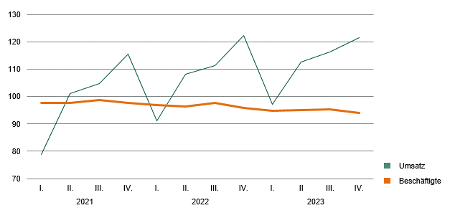

_____
1) Messzahl der Beschäftigten am 30.09.2020 = 100; Messzahl Umsatz = VJD 2020 =100

